Table 1
A) GASTO POR HABITANTE
GASTO POR HABITANTE: Para las entidades territoriales y sus organismos autónomos, este índice distribuye la totalidad del gasto presupuestario realizado en el ejercicio entre los habitantes de la entidad FÓRMULA: Obligaciones reconocidas netas / Número de habitantes
Capítulo |  | Obligaciones Netas | Habitantes | Gasto por Habitante
1 - GASTOS DE PERSONAL. |  | 31,251,045.46 | 76,217 | 410.03 €
2 - GASTOS CORRIENTES EN BIENES Y SERVICIOS |  | 25,241,044.97 | 76,217 | 331.17 €
3 - GASTOS FINANCIEROS |  | 182,056.09 | 76,217 | 2.39 €
4 - TRANSFERENCIAS CORRIENTES |  | 19,809,192.66 | 76,217 | 259.91 €
6 - INVERSIONES REALES |  | 13,607,824.86 | 76,217 | 178.54 €
7 - TRANSFERENCIAS DE CAPITAL |  | 2,663,705.16 | 76,217 | 34.95 €
8 - ACTIVOS FINANCIEROS |  | 397,700.00 | 76,217 | 5.22 €
9 - PASIVOS FINANCIEROS |  | 6,065,969.23 | 76,217 | 79.59 €
TOTAL |  | 99,218,538.43 | 76,217 | 1,301.79 €

Gasto por habitante
 | 1 - GASTOS DE PERSONAL. | 2 - GASTOS CORRIENTES EN BIENES Y SERVICIOS | 3 - GASTOS FINANCIEROS | 4 - TRANSFERENCIAS CORRIENTES | 6 - INVERSIONES REALES | 7 - TRANSFERENCIAS DE CAPITAL | 8 - ACTIVOS FINANCIEROS | 9 - PASIVOS FINANCIEROS
Gasto por Habitante | 410.03 € | 331.17 € | 2.39 € | 259.91 € | 178.54 € | 34.95 € | 5.22 € | 79.59 €

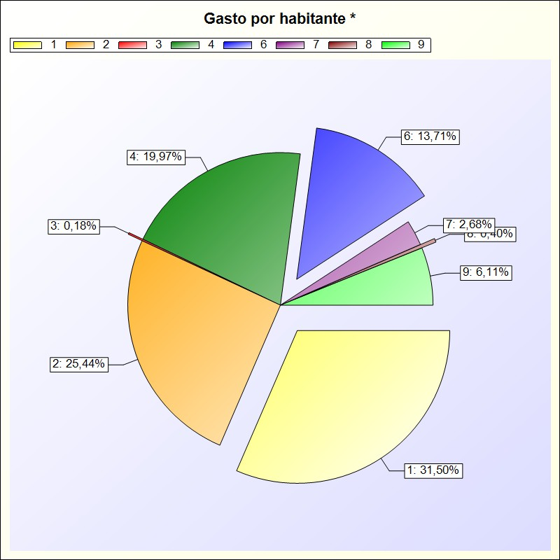

 | * -> Aporte relativo de cada detalle al valor total del indicador

